Portada
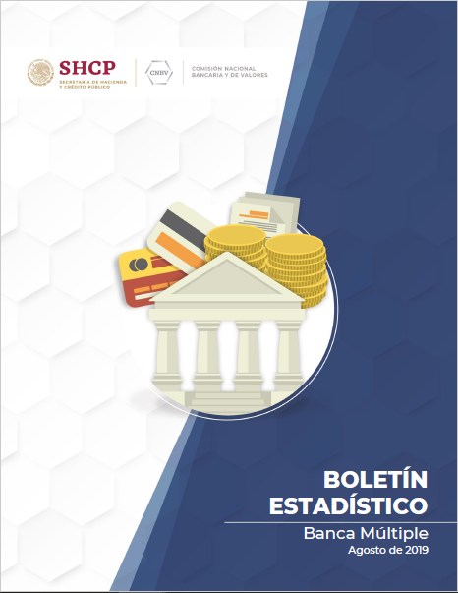

Boletín Estadístico Banca Múltiple

#REF!

